产品创意说明书
产品名 |  | 书法教学内容管理工具 | 项目名称 | 模板名 | 功能说明书 | 文件名 | 项目小组 | 页
作成者 |  |  | 作成日期 | 更新者 |  | 更新日期

 | 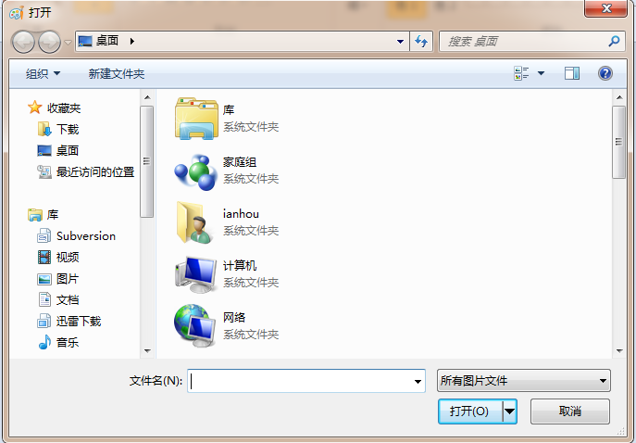

Sheet3
提取文字

打开

